CollectiveAccess
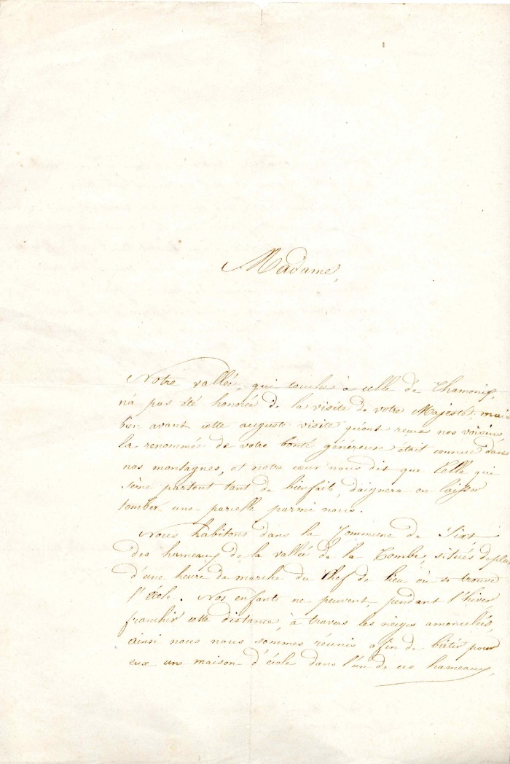
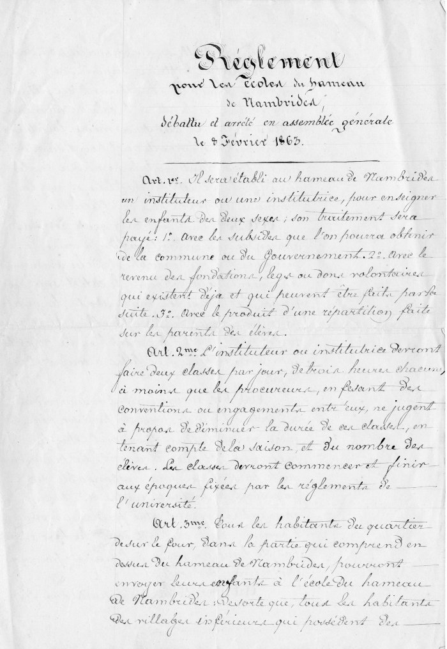
Image | Object | Description | Date
 | Demande d'aide financière pour le Fonctionnement de l'école de Nambride (4-0014) | Demande d'aide financière des habitants de Nambride pour le fonctionnement de l'école
 | règlement pour le fonctionnement de L'école du hameau De Nambride (4-002) | Règlement pour le fonctionnement de l'école du hameau de Nambride

